着工建築物 印刷
 | 31. 着工建築物（人口１人当たり工事費予定額）

 | 時点 2018(H30)年度（毎年） |  |  |  |  |  |  |  |  |  | 平 均 値 | 197
 | 単位 千円，棟（むね） |  |  |  |  |  |  |  |  |  | 標準偏差 | 140
 | 市町村名 | 指標 | 順位 |  | #REF! | 着工建築物数 | 市町村名 | 指標 | 順位 |  | #REF! | 着工建築物数

 | 千葉県 | 205 |  | － |  | 30,519 | 八街市 | 127 |  | 34 |  | 271
 | 千葉市 | 192 |  | 21 |  | 3,808 | 印西市 | 620 |  | 2 |  | 1,080
 | 銚子市 | 148 |  | 28 |  | 223 | 白井市 | 255 |  | 10 |  | 269
 | 市川市 | 179 |  | 22 |  | 1,988 | 富里市 | 110 |  | 36 |  | 234
 | 船橋市 | 177 |  | 23 |  | 2,939 | 南房総市 | 242 |  | 12 |  | 175
 | 館山市 | 160 |  | 25 |  | 259 | 匝瑳市 | 81 |  | 48 |  | 132
 | 木更津市 | 197 |  | 20 |  | 885 | 香取市 | 126 |  | 35 |  | 332
 | 松戸市 | 156 |  | 27 |  | 2,051 | 山武市 | 88 |  | 45 |  | 194
 | 野田市 | 206 |  | 19 |  | 924 | いすみ市 | 84 |  | 47 |  | 169
 | 茂原市 | 222 |  | 17 |  | 442 | 大網白里市 | 107 |  | 40 |  | 244
 | 成田市 | 369 |  | 6 |  | 591 | 酒々井町 | 420 |  | 5 |  | 108
 | 佐倉市 | 108 |  | 37 |  | 629 | 栄町 | 71 |  | 51 |  | 61
 | 東金市 | 134 |  | 33 |  | 345 | 神崎町 | 80 |  | 49 |  | 23
 | 旭市 | 346 |  | 7 |  | 340 | 多古町 | 108 |  | 37 |  | 71
 | 習志野市 | 340 |  | 8 |  | 845 | 東庄町 | 140 |  | 31 |  | 44
 | 柏市 | 252 |  | 11 |  | 2,588 | 九十九里町 | 64 |  | 52 |  | 46
 | 勝浦市 | 140 |  | 31 |  | 54 | 芝山町 | 650 |  | 1 |  | 50
 | 市原市 | 160 |  | 25 |  | 1,371 | 横芝光町 | 96 |  | 44 |  | 91
 | 流山市 | 237 |  | 13 |  | 1,346 | 一宮町 | 226 |  | 16 |  | 124
 | 八千代市 | 229 |  | 15 |  | 1,142 | 睦沢町 | 219 |  | 18 |  | 57
 | 我孫子市 | 107 |  | 40 |  | 584 | 長生村 | 88 |  | 45 |  | 65
 | 鴨川市 | 607 |  | 3 |  | 125 | 白子町 | 108 |  | 37 |  | 57
 | 鎌ケ谷市 | 102 |  | 43 |  | 466 | 長柄町 | 35 |  | 54 |  | 14
 | 君津市 | 231 |  | 14 |  | 397 | 長南町 | 63 |  | 53 |  | 27
 | 富津市 | 143 |  | 29 |  | 258 | 大多喜町 | 103 |  | 42 |  | 33
 | 浦安市 | 293 |  | 9 |  | 613 | 御宿町 | 76 |  | 50 |  | 26
 | 四街道市 | 174 |  | 24 |  | 685 | 鋸南町 | 142 |  | 30 |  | 34
 | 袖ケ浦市 | 499 |  | 4 |  | 590

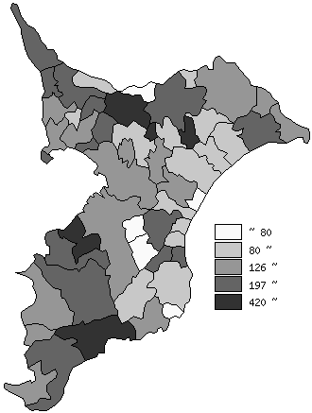
 | 千葉県の推移
 | 着工建築物数(右軸) | 指標
平成26年度 | 29458 | 194
平成27年度 | 29915 | 183
平成28年度 | 30842 | 194
平成29年度 | 30818 | 219
平成30年度 | 30519 | 205

《備 考》 ・資料出所 国土交通省「建築着工統計調査」 ・算出方法 工事費予定額÷常住人口(H31.4.1)

